計算シート
 |  |  |  |  |  |  |  |  |  |  |  |  |  |  |  |  |  |  |  |  |  |  |  |  |  | 【20251212_基礎フック検討Ver.2】
基礎梁補強筋にフックが無い場合の許容柱間の検討

 |  |  |  |  |  |  |  |  |  |  |  |  |  |  |  |  | 記号説明

 |  |  |  |  |  |  |  |  |  |  |  |  |  |  |  |  |  | σ （kN/m＾2） |  |  |  |  | ：長期設計地耐力又は設計地反力
 |  |  |  |  |  |  |  |  |  |  |  |  |  |  |  |  |  |  |  |  |  |  | （短期の場合は1/1.5した値）
 |  |  |  |  |  |  |  |  |  |  |  |  |  |  |  |  |  | Fc （N/mm＾2） |  |  |  |  | ：コンクリートの設計基準強度

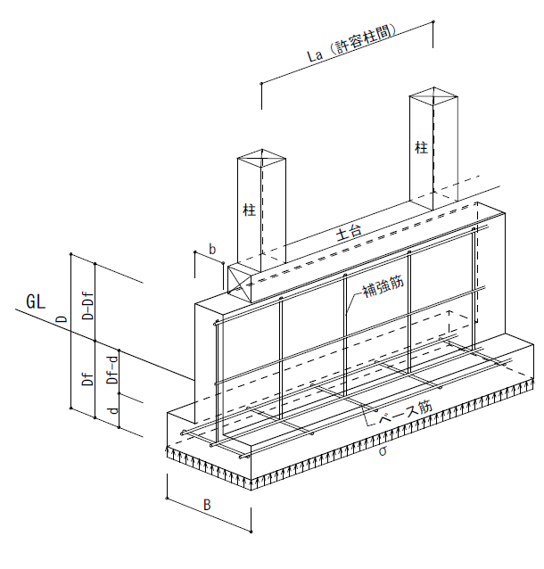
 |  |  |  |  |  |  |  |  |  |  |  |  |  |  |  |  |  | fs （N/mm＾2） |  |  |  |  | ：コンクリートの許容せん断応力度（長期）

 |  |  |  |  |  |  |  |  |  |  |  |  |  |  |  |  |  | fa （N/mm＾2） |  |  |  |  | ：コンクリートの許容付着断応力度（長期）

 |  |  |  |  |  |  |  |  |  |  |  |  |  |  |  |  |  | ft （N/mm^2) |  |  |  |  | ：鉄筋の許容引張応力度（SD295 長期）

 |  |  |  |  |  |  |  |  |  |  |  |  |  |  |  |  |  | Df (mm) |  |  |  |  | ：根入れ深さ

 |  |  |  |  |  |  |  |  |  |  |  |  |  |  |  |  |  | b (mm) |  |  |  |  | ：基礎梁幅

 |  |  |  |  |  |  |  |  |  |  |  |  |  |  |  |  |  | B (mm) |  |  |  |  | ：基礎幅

 |  |  |  |  |  |  |  |  |  |  |  |  |  |  |  |  |  | D (mm) |  |  |  |  | ：基礎梁せい

 |  |  |  |  |  |  |  |  |  |  |  |  |  |  |  |  |  | d (mm） |  |  |  |  | ：基礎せい

 |  |  |  |  |  |  |  |  |  |  |  |  |  |  |  |  |  | σ’(kN/m＾2） |  |  |  |  | ：基礎梁にかかる地反力

 |  |  |  |  |  |  |  |  |  |  |  |  |  |  |  |  |  | σf（kN/m^2） |  |  |  |  | ：基礎ベースにかかる地反力

 |  |  |  |  |  |  |  |  |  |  |  |  |  |  |  |  |  | QA （kN） |  |  |  |  | ：基礎梁の許容せん断力

 |  |  |  |  |  |  |  |  |  |  |  |  |  |  |  |  |  | Q （kN） |  |  |  |  | ：単純梁の時の基礎梁にかかるせん断力

 |  |  |  |  |  |  |  |  |  |  |  |  |  |  |  |  |  | La(m) |  |  |  |  | ：基礎梁がせん断補強筋なしの場合の許容柱間

 |  |  |  |  |  |  |  |  |  |  |  |  |  |  |  |  |  | γ’(20kN/m＾3） |  |  |  |  | ：基礎及び埋め戻し土の平均単位体積重量

 |  |  |  |  |  |  |  |  |  |  |  |  |  |  |  |  |  | γ (24kN/m＾3） |  |  |  |  | ：コンクリートの単位体積重量

 |  |  |  |  |  |  |  |  |  |  |  |  |  |  |  |  |  | M （kN・m) |  |  |  |  | ：基礎ベースに作用する曲げモーメント

 |  |  |  |  |  |  |  |  |  |  |  |  |  |  |  |  |  | As (mm＾2） |  |  |  |  | ：ベース筋の1ｍ当たりの鉄筋断面積

 |  |  |  |  |  |  |  |  |  |  |  |  |  |  |  |  |  | σt (N/m＾2） |  |  |  |  | ：ベース筋の存在引張応力度

 |  |  |  |  |  |  |  |  |  |  |  |  |  |  |  |  |  | db (mm) |  |  |  |  | ：ベース筋呼び名(10or13)

 |  |  |  |  |  |  |  |  |  |  |  |  |  |  |  |  |  | ld (mm) |  |  |  |  | ：必要定着長さ

 |  |  |  |  |  |  |  |  |  |  |  |  |  |  |  |  |  | l (mm) |  |  |  |  | ：定着長さ（（B-ｂ）/2-70とする。）

基礎形状、基礎ベース及び基礎梁寸法、使用材料（べた基礎とした場合はBに左右底版短辺方向の幅の1/2の合計を入力）

基礎形状 |  |  | 布基礎

σ＝ |  | 20 |  | kN/m＾2 |  |  |  | Fc＝ |  | 21 |  |  | N/mm＾2 |  |  | fs＝（Fc/30かつ0.49+Fc/100）以下 ＝ |  |  |  |  |  |  |  |  |  |  | 0.7 |  | N/mm＾2
 |  |  |  |  |  |  |  |  |  |  |  |  |  |  |  | fa＝1/10Fcかつ（1.35+1/25Fc）以下＝ |  |  |  |  |  |  |  |  |  |  | 2.1 |  | N/mm＾2

Df＝ |  | 450 |  | mm |  |  | b＝ |  | 150 |  |  | mm |  |  | B＝ |  | 450 |  | mm |  | D＝ |  | 600 |  |  | mm |  | d＝ |  | 150 |  | mm

db＝ |  | 13 | mm |  | ベース筋間隔 ＠＝ |  |  |  |  |  |  | 300 |  | mm
As＝1000/ベース筋間隔＠×（φ＝10 71mm^2， φ＝13 127m＾2）＝ |  |  |  |  |  |  |  |  |  |  |  |  |  |  |  |  |  |  |  | 423.33 |  |  | mm^2

基礎梁の許容柱間の検討

 | 基礎梁にかかる地反力

 |  | σ’＝σ-γ’×Df-γ×ｂ×（D-Df）/B＝ |  |  |  |  |  |  |  |  |  |  |  | 9.80 |  |  | kN/m＾2

 | 基礎梁の許容せん断力

 |  | QA =α×fs×ｂ×0.875×（D-70）/10＾3＝ |  |  |  |  |  |  |  |  |  |  |  |  | 48.69 |  |  | kN |  | ただし α＝1.0とする。

 | 単純梁の時の基礎梁にかかる地反力によるせん断力

 |  | Q＝1/2×（σ’×B）×La×1.25 ≦ QA
 |  | 上式を満足する場合はコンクリートのみで基礎梁に発生するせん断力を負担できるため、
 |  | 基礎梁の補強筋にフックを不要とすることができる。

∴単純梁の時の補強筋が不要となる許容柱間（La）

 |  | La＝QA/（σ’×B×1.25）×2＝ |  |  |  |  |  |  |  |  | 17.67 |  |  | m | ≧ |  | 設計最大柱間L＝ |  |  |  |  | 3.64 |  |  | m |  | 判定 |  | OK（補強筋にフック不要）

ベース筋フックの有無の検討

 | 基礎ベースにかかる地反力

 |  | σf＝σ-γ’×Df＝ |  |  |  |  |  | 11.00 |  |  | kN/m＾2

 | 基礎ベースに作用する曲げモーメント
 |  | M＝1/2×σf×(（B-b）/2)^2/10＾6＝ |  |  |  |  |  |  |  |  |  |  | 0.12 |  |  | kN・m

 | ベース筋の存在引張応力度

 |  | σt＝M×10＾6/（0.875×（d-70）×As）＝ |  |  |  |  |  |  |  |  |  |  |  |  | 4.18 |  |  | N/mm^2 |  | ≦ |  | ｆｔ＝ |  | 195 |  | N/mm＾2（SD295） |  |  |  |  | 判定 |  | OK

 | ベース筋の必要定着長さ

 |  | ld＝σt×db/（４×0.8×fa） ≦ ｌ |  |  |  |  |  |  |  |  |  |  | mm

 |  | 上式を満たす場合は、ベース筋の定着長さが必要定着長さを満足するためベース筋のフックを不要とすることができる。

 |  | ld＝ | 8.08 |  |  | mm |  | ≦ |  | l＝ |  | 80 |  |  | mm |  |  | 判定 | OK（ベース筋にフック不要）

基礎形状

布基礎
べた基礎

